Sheet1
入库清单 |  |  |  |  |  | 箱单信息
仓库地址：浙江省 金华市 义乌市 稠江街道 年年红家具集团2期 2号楼 一楼 收货人（客户代码CZ3187） 电话：18072363466 |  |  | 客户代码:CZ3187
 |  |  | 运输方式:TIR卡航

客户备注:包含3个SKU，25箱货 |  |  | CZ3187-1224-25

序号 | 产品信息 | 外箱箱唛 |  | 预期数量 | 收货数量 | 图片 | 重量 | 体积 | 产品名 | 材质
1 | 14435-Y07U0008-B01 OZN2306440040 2000片毛毡拼图桌 | CZ3187-1224-24/1 |  | 4 |  | 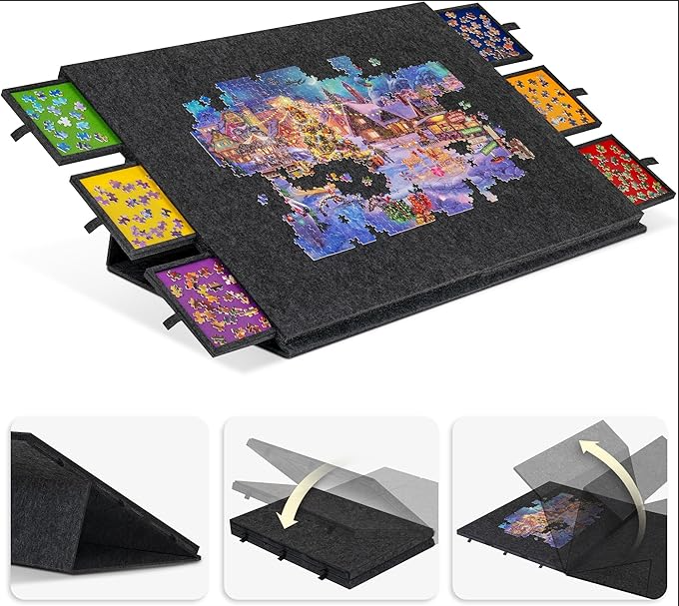 | 109 | 0.9 | 拼图支架 | 毛毡
 |  | CZ3187-1224-24/2 |  | 4
 |  | CZ3187-1224-24/3 |  | 4
 |  | CZ3187-1224-24/4 |  | 4
 |  | CZ3187-1224-24/5 |  | 4
2 | 28180-Y07U0008-B01 OZN2234169049 1000片深灰拼图垫 | CZ3187-1224-24/6 |  | 6 |  | 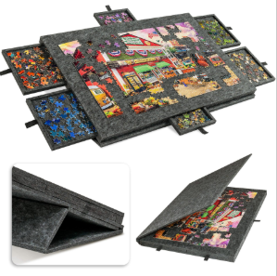 | 213 | 2.19
 |  | CZ3187-1224-24/7 |  | 6
 |  | CZ3187-1224-24/8 |  | 6
 |  | CZ3187-1224-24/9 |  | 6
 |  | CZ3187-1224-24/10 |  | 6
 |  | CZ3187-1224-24/11 |  | 6
 |  | CZ3187-1224-24/12 |  | 6
 |  | CZ3187-1224-24/13 |  | 6
 |  | CZ3187-1224-24/14 |  | 6
 |  | CZ3187-1224-24/15 |  | 6
 |  | CZ3187-1224-24/16 |  | 6
 |  | CZ3187-1224-24/17 |  | 6
 |  | CZ3187-1224-24/18 |  | 6
 |  | CZ3187-1224-24/19 |  | 6
 |  | CZ3187-1224-24/20 |  | 6
3 | 15079-Y07U0007-B01 OZN2238512937 1000片浅灰拼图垫 | CZ3187-1224-24/21 |  | 6 |  |  | 70 | 0.73
 |  | CZ3187-1224-24/22 |  | 6
 |  | CZ3187-1224-24/23 |  | 6
 |  | CZ3187-1224-24/24 |  | 6
 |  | CZ3187-1224-24/25 |  | 6

